Київ А.Вербицького
 | зведена таблиця
Дефектний акт м. Київ вул Вербицького 1

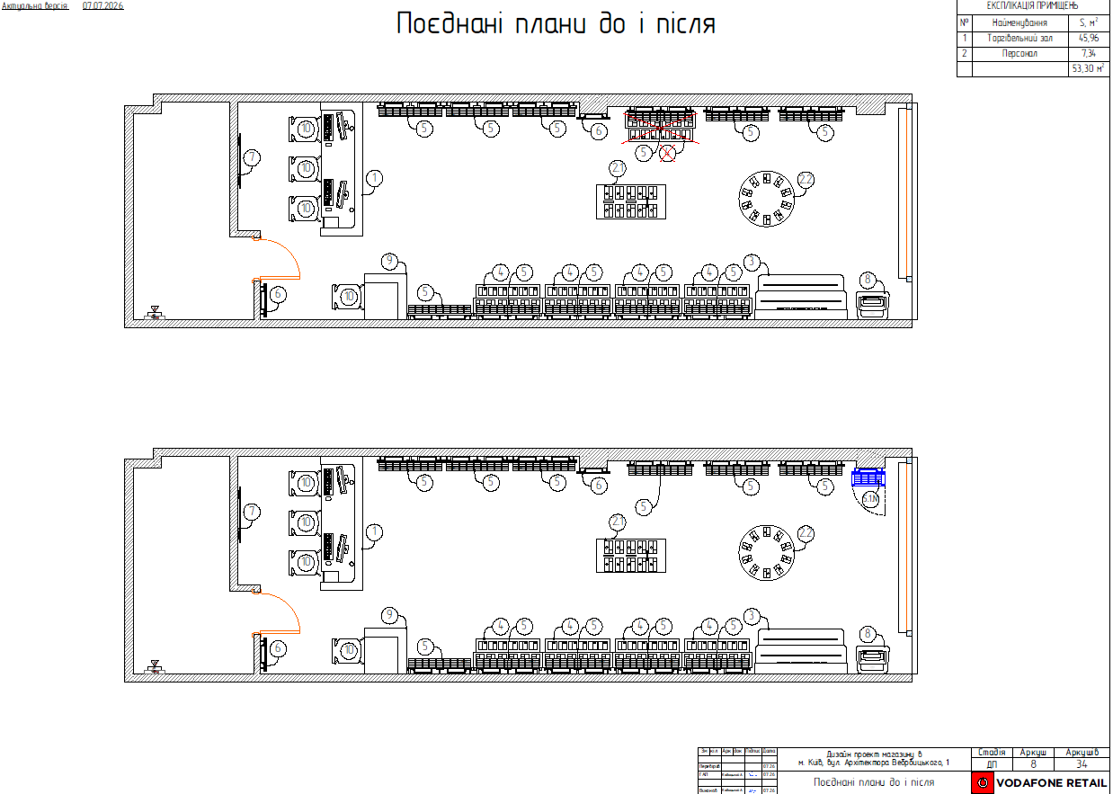
№ п/п | Найменування робіт | Од. вим. | Об"єм на одиницю виміру | Ціна за одиницю виміру (без ПДВ), грн. | Вартість всього (без ПДВ), грн. | Найменування матеріалів | Один. вим. | Кількість матеріалів на Об'єм робіт | Ціна за одиницю виміру (без ПДВ), грн. | Вартість всього (без ПДВ), грн.
 | Демонтаж обладнання
1 | Відключення від мережіі (220V) столу з урахуванням ізоляції | посл | 1.00 | 50.00 | 50.00
2 | Пакування меблів (панелі,столи,шафи,сейф іт.д.) | шт. | 2.00 | 100.00 | 200.00 | Стретч-плівка 17 мкм 50 см 0,77 кг | шт | 1.00 | 192.50 | 192.50
3 |  |  |  |  |  | Гофрокартон 2-х шаровий v2 1,05х10 м 10,5 кв.м | рул | 1 | 220 | 220.00
4 |  |  |  |  |  | Клейка стрічка 45 мм 200 м 40 мкм | шт | 1 | 105 | 105.00
5
6 | ІТОГО ВАРТІСТЬ ДЕМОНТАЖНИХ РОБІТ, грн.( без ПДВ): |  |  |  | 250.00 | ІТОГО ВАРТІСТЬ МАТЕРІАЛІВ, грн. ( без ПДВ): |  |  |  | 517.50
7 | Монтажні роботи
8 | Монтаж блока живлення світлодіодної стрічки, світильника (повний комплекс робіт з урахуванням збирання та підключення до 220В) | шт | 1 | 500.00 | 500.00 | Вилка электрическая угловая Makel с заземлением 250В 16А | шт | 1.00 | 38.35 | 38.35
9 |  |  |  |  |  | Провід силовий ЗЗКМ ПВС 3x1,5 мідь | м.п | 3.00 | 48.33 | 144.99
10 |  |  |  |  |  | Кабель силовий ЗЗКМ ПВС 2x1,0 мідь | м.п | 2.00 | 25.00 | 50.00
11 | Підключення ЛЕД стрічок на полках до живлення 12В | шт. | 4.00 | 150.00 | 600.00 | Коннектор Electro House EH-STR-CON2 Зажим-провод 2pin | шт | 4.00 | 8.50 | 34.00
12 |  |  |  |  |  | Клемник з’єднувальний Аско-Укрем АСС-103 (уп.-3 шт) | пач | 3.00 | 37.50 | 112.50
13 | Монтаж панелі 600*2200 | шт | 1.00 | 300.00 | 300.00 | Дюбель для гіпсокартону Molly Expert Fix 5x65 мм 10 шт. | пач | 1.00 | 84.17 | 84.17
14 | Складання скляної вітрини та монтаж тумби на панель 600*2200 | посл | 1.00 | 900.00 | 900.00 | Шуруп універсальний потайна головка ЦЖ 2,5x30 мм 50 шт EXPERT FIX | пач | 1.00 | 23.92 | 23.92
15
16
17 | ІТОГО ВАРТІСТЬ ПАКУВАЛЬНИХ РОБІТ грн.( без ПДВ): |  |  |  | 2,300.00 | ІТОГО ВАРТІСТЬ МАТЕРІАЛІВ, грн. ( без ПДВ): |  |  |  | 487.93
18 | Інші роботи
19 | Навантаження/розвантаження (послуги вантажників) | чол./год. | 2.00 | 350.00 | 700.00 | Мішок господарський 55х83 (40 г) | шт | 1.00 | 10.00 | 10.00
20 | послуги з доставки+вивезення меблів ( з/на склад м. Київ вул Зрошувальна 5) по києву | посл | 2.00 | 1500.00 | 3,000.00
21 | ІТОГО ВАРТІСТЬ інші роботи грн (без ПДВ) |  |  |  | 3,700.00 | ІТОГО ВАРТІСТЬ МАТЕРІАЛІВ "Інші роботи", грн.( без ПДВ): |  |  |  | 10.00
22 | ВСЬОГО ВАРТІСТЬ РОБІТ, грн.( без ПДВ): |  |  |  | 6,250.00 | ВСЬОГО ВАРТІСТЬ МАТЕРІАЛІВ, грн. (без ПДВ): |  |  |  | 1,015.43
23 |  |  |  |  |  | Вартість доставлення матеріалів | 5% |  |  | 50.77
24 |  |  |  |  |  | ВСЬОГО вартість матеріалів, грн. (без ПДВ) |  |  |  | 1,066.20
25 |  |  |  |  |  | ВСЬОГО ПО Кошторису без ПДВ, ГРН.: |  |  |  | 7,316.20
26 |  |  |  |  |  | ПДВ, ГРН.: |  |  |  | 1,463.24
27 |  |  |  |  |  | ВСЬОГО ПО Кошторису з ПДВ, ГРН.: |  |  |  | 8,779.44

Київ Спортивна 1 А
 | зведена таблиця
зведена таблиця

Дефектний акт м. Київ площа Спортивна 1 ТЦ "Гулівер"

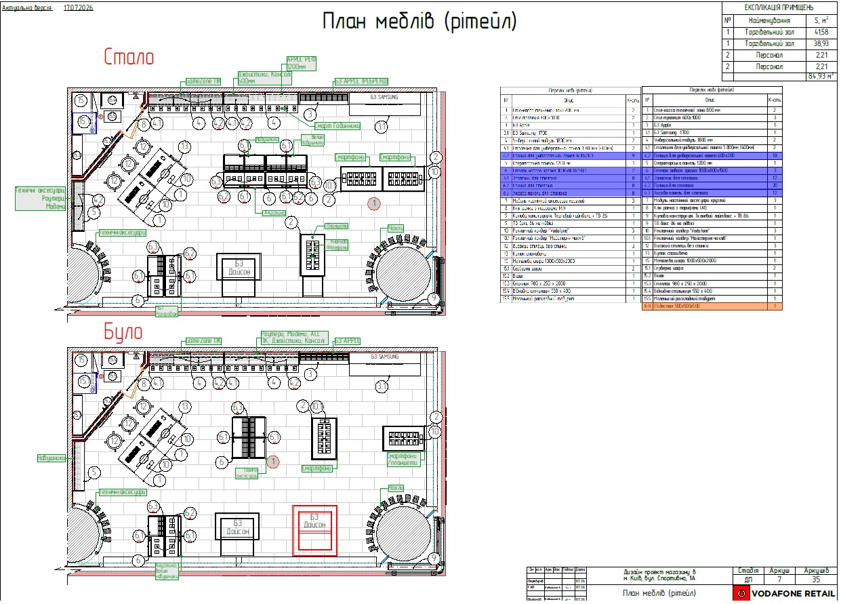
№ п/п | Найменування робіт | Од. вим. | Об"єм на одиницю виміру | Ціна за одиницю виміру (без ПДВ), грн. | Вартість всього (без ПДВ), грн. | Найменування матеріалів | Один. вим. | Кількість матеріалів на Об'єм робіт | Ціна за одиницю виміру (без ПДВ), грн. | Вартість всього (без ПДВ), грн.
 | Демонтаж обладнання
1 | Відключення від мережі/від мережі (220V) столу, бренд-зони, стелажів з урахуванням ізоляції | посл | 3.00 | 50.00 | 150.00
2 | Демонтаж підвісного світильника на тросах | шт. | 1.00 | 150.00 | 150.00
3 | ІТОГО ВАРТІСТЬ ДЕМОНТАЖНИХ РОБІТ, грн.( без ПДВ): |  |  |  | 300.00 | ІТОГО ВАРТІСТЬ МАТЕРІАЛІВ, грн. ( без ПДВ): |  |  |  | -
4 | Монтажні роботи
5 | перекомутація коробки для підключення/відключення спірального кабелю) | шт. | 2.00 | 250.00 | 500.00
6
7 | Підключення до мережі/до мережі (220V) столу-трапеції, бренд-зони, стелажів | посл. | 3.00 | 100.00 | 300.00 | Кабель спіральний OLFLEX SPIRAL 400 P 3G1/1500 чорний | шт | 3.00 | існуючі | -
8 |  |  |  |  |  | Хомут 4,0х250 чорний (100шт) | паков. | 1.00 | 72.20 | 72.20
9 | Монтаж розеточних блоків (від 3 до 6 гнізд) | шт. | 2.00 | 150.00 | 300.00 | Колодка 16 А 230 В с заземлением 6 гн. белый 90118600 | шт | 2.00 | існуючі | -
11 | Збирання торгового обладнання (стелажів), секція до 1 м (шт) | шт. | 2.00 | 750.00 | 1,500.00
12 | Монтаж підвісного світильника на тросах | шт. | 1.00 | 300.00 | 300.00
13
14 | ІТОГО ВАРТІСТЬ ПАКУВАЛЬНИХ РОБІТ грн.( без ПДВ): |  |  |  | 2,900.00 | ІТОГО ВАРТІСТЬ МАТЕРІАЛІВ, грн. ( без ПДВ): |  |  |  | 72.20
15 | Інші роботи
16 | Навантаження/розвантаження (послуги вантажників) | чол./год. | 2.00 | 350.00 | 700.00 | Мішок господарський 55х83 (40 г) | шт | 1.00 | 10.00 | 10.00
17 | послуги з доставки меблів ( зі складу м. Київ вул Зрошувальна 5) по києву | посл | 1.00 | 1500.00 | 1,500.00
18 | ІТОГО ВАРТІСТЬ інші роботи грн (без ПДВ) |  |  |  | 2,200.00 | ІТОГО ВАРТІСТЬ МАТЕРІАЛІВ "Інші роботи", грн.( без ПДВ): |  |  |  | 10.00
19 | ВСЬОГО ВАРТІСТЬ РОБІТ, грн.( без ПДВ): |  |  |  | 5,400.00 | ВСЬОГО ВАРТІСТЬ МАТЕРІАЛІВ, грн. (без ПДВ): |  |  |  | 82.20
20 |  |  |  |  |  | Вартість доставлення матеріалів | 5% |  |  | 4.11
21 |  |  |  |  |  | ВСЬОГО вартість матеріалів, грн. (без ПДВ) |  |  |  | 86.31
22 | ВСЬОГО вартість робіт, грн.( без ПДВ) |  |  |  | 5,400.00 | ВСЬОГО ПО Кошторису без ПДВ, ГРН.: |  |  |  | 5,486.31
23 |  |  |  |  |  | ПДВ, ГРН.: |  |  |  | 1,097.26
24 |  |  |  |  |  | ВСЬОГО ПО Кошторису з ПДВ, ГРН.: |  |  |  | 6,583.57
25

Київ Європейського Союзу 47
 | зведена таблиця
Дефектний акт м. Київ пр-т Європейського союзу 47 ТЦ "Ретровіль"

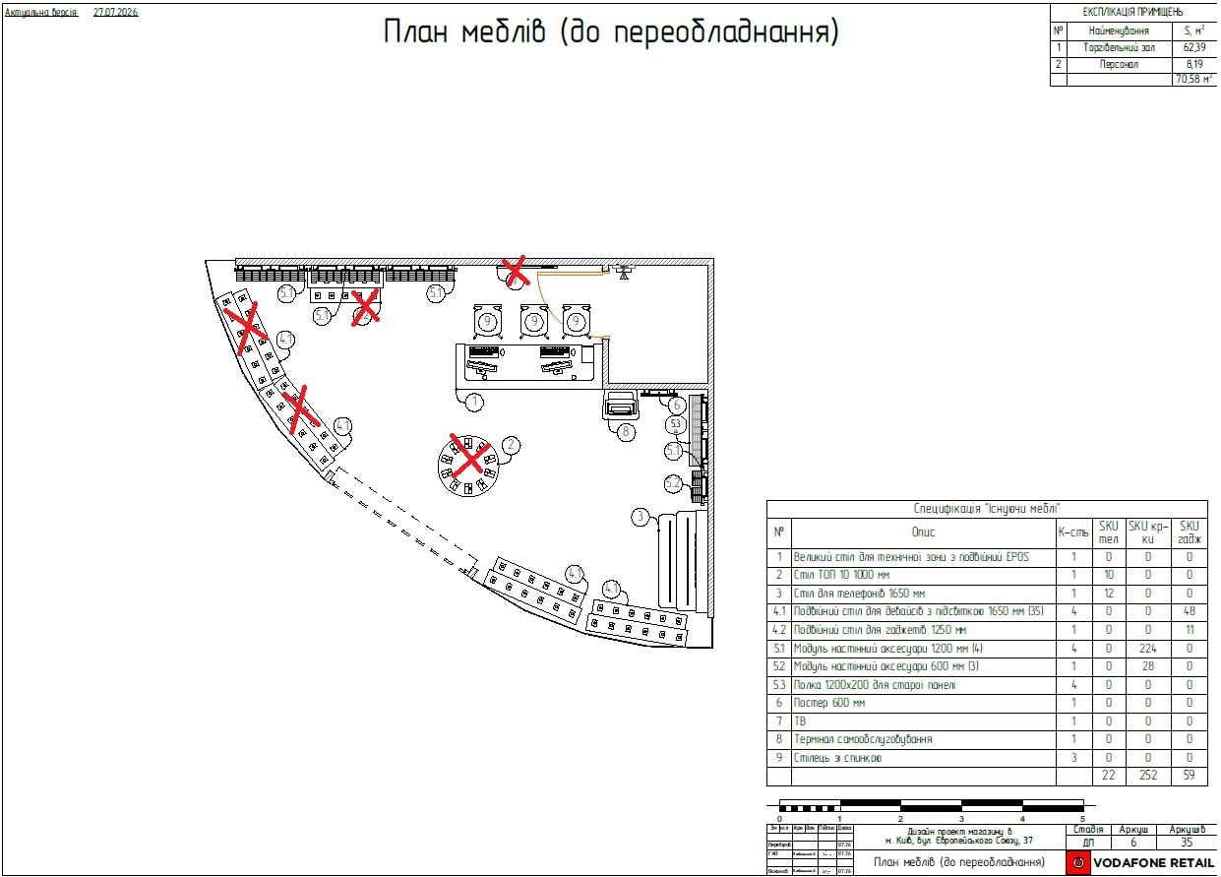
№ п/п | Найменування робіт | Од. вим. | Об"єм на одиницю виміру | Ціна за одиницю виміру (без ПДВ), грн. | Вартість всього (без ПДВ), грн. | Найменування матеріалів | Один. вим. | Кількість матеріалів на Об'єм робіт | Ціна за одиницю виміру (без ПДВ), грн. | Вартість всього (без ПДВ), грн.
 | Демонтаж обладнання
1 | Відключення від мережі/від мережі (220V) столу, бренд-зони, стелажів з урахуванням ізоляції | посл | 5.00 | 50.00 | 250.00 | Стретс 17мік*50см вага нетто 2,346 (+/-2%)кг макс. Довж палетування 600м.п | шт | 1.00 | 510.00 | 510.00
2 | Демонтаж ТВ (32-60 дюймір) з кронштейном зі стіни з пакуванням у фабричну коробку | посл. | 1.00 | 500.00 | 500.00 | Гофрокартон 2-х шаровий v2 1,05х10 м 10,5 кв.м | рул | 2 | 220 | 440.00
3 | Демонтаж настінних панелей 600/1200 висота 2200 | шт. | 3.00 | 200.00 | 600.00 | Клейка стрічка 45 мм 200 м 40 мкм | шт | 1 | 105 | 105.00
4 | Пакування меблів (панелі,столи,шафи,сейф іт.д.) | шт. | 11.00 | 100.00 | 1,100.00
5
6 | ІТОГО ВАРТІСТЬ ДЕМОНТАЖНИХ РОБІТ, грн.( без ПДВ): |  |  |  | 2,450.00 | ІТОГО ВАРТІСТЬ МАТЕРІАЛІВ, грн. ( без ПДВ): |  |  |  | 1,055.00
7 | Монтажні роботи
8 | Монтаж зовнішньої розподільчої коробки | шт. | 1.00 | 250.00 | 250.00 | Коробка розподільча Uatmo Jet Black 85*85*50 | шт | 1.00 | 60.00 | 60.00
9 |  |  |  |  |  | Клемник з’єднувальний Аско-Укрем АСС-103 (уп.-3 шт) | пач | 1.00 | 37.50 | 37.50
10 | Затягування провода (кабеля) в гофру (пластик, алюмінієву) | п.м. | 15.00 | 25.00 | 375.00 | Кабель силовий моноліт ЗЗЦМ ВВГнг-нд 3х2,5 мідь | м | 15.00 | 71.60 | 1,074.00
11 | Прокладання гофротруби (пластик) | п.м. | 15.00 | 40.00 | 600.00 | Трубка гофрована EXPERT 750Н 16, уп.-50м | шт | 1.00 | 408.34 | 408.34
12 |  |  |  |  |  | Хомут 4,0х250 чорний (100шт) | паков. | 1.00 | 72.20 | 72.20
13 | Підключення до мережі/до мережі (220V) столу-трапеції, бренд-зони, стелажів - | посл. | 4.00 | 100.00 | 400.00 | Кабель спіральний OLFLEX SPIRAL 400 P 3G1/1500 чорний | шт | 1.00 | поставка Замовника | -
14
15 | Монтаж розеточних блоків (від 3 до 6 гнізд) | шт. | 1.00 | 150.00 | 150.00 | Колодка 16 А 230 В с заземлением 6 гн. белый 90118600 | шт | 1.00 | 415.83 | 415.83
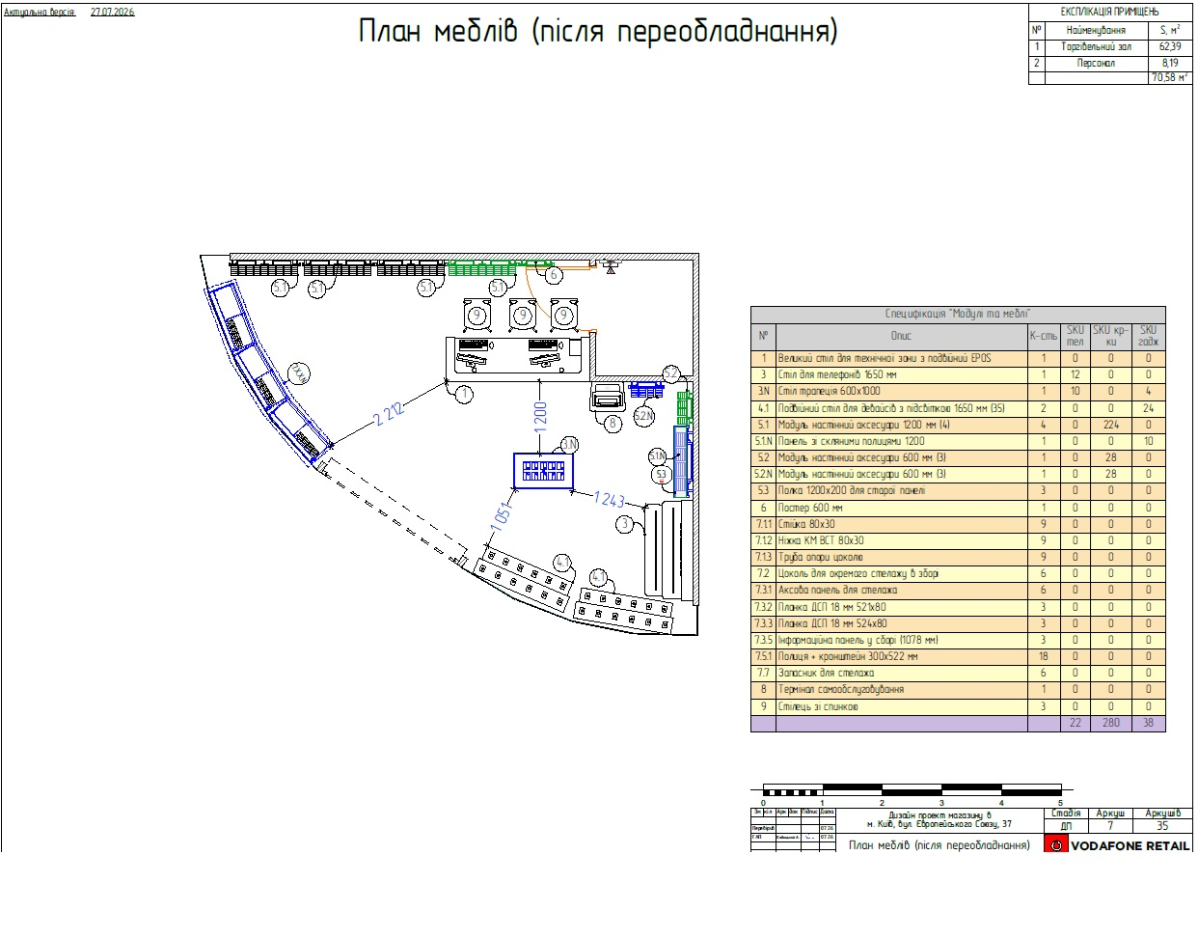
16 |  |  |  |  |  |  |  |  |  | -
17 | Збирання торгового обладнання (стелажів), секція до 1 м (шт) | шт. | 3.00 | 750.00 | 2,250.00
18 | Монтаж настінних панелей 600/1200 висота 2200 | шт. | 4.00 | 300.00 | 1,200.00 | Кутник регульований Kolchuga асиметричний 120x55x30 мм 2 мм | шт | 6.00 | 24.17 | 145.02
19 | Складання скляної вітрини та монтаж тумби на панель 1200*2200 | посл | 1.00 | 1,200.00 | 1,200.00 | Дюбель для гіпсокартону Molly Expert Fix 5x65 мм 10 шт. | пач | 3.00 | 84.17 | 252.51
20
21
22 | ІТОГО ВАРТІСТЬ ПАКУВАЛЬНИХ РОБІТ грн.( без ПДВ): |  |  |  | 6,425.00 | ІТОГО ВАРТІСТЬ МАТЕРІАЛІВ, грн. ( без ПДВ): |  |  |  | 2,465.40
23 | Інші роботи
24 | Навантаження/розвантаження (послуги вантажників) | чол./год. | 4.00 | 350.00 | 1,400.00 | Мішок господарський 55х83 (40 г) | шт | 1.00 | 10.00 | 10.00
25 | послуги з доставки+вивезення меблів ( з/на склад м. Київ вул Зрошувальна 5) по києву | посл | 2.00 | 1500.00 | 3,000.00
26
27 | ІТОГО ВАРТІСТЬ інші роботи грн (без ПДВ) |  |  |  | 4,400.00 | ІТОГО ВАРТІСТЬ МАТЕРІАЛІВ "Інші роботи", грн.( без ПДВ): |  |  |  | 10.00
28 | ВСЬОГО ВАРТІСТЬ РОБІТ, грн.( без ПДВ): |  |  |  | 13,275.00 | ВСЬОГО ВАРТІСТЬ МАТЕРІАЛІВ, грн. (без ПДВ): |  |  |  | 3,530.40
29 |  |  |  |  |  | Вартість доставлення матеріалів | 5% |  |  | 176.52
30 |  |  |  |  |  | ВСЬОГО вартість матеріалів, грн. (без ПДВ) |  |  |  | 3,706.92
31 | ВСЬОГО вартість робіт, грн.( без ПДВ) |  |  |  | 13,275.00 | ВСЬОГО ПО Кошторису без ПДВ, ГРН.: |  |  |  | 16,981.92
32 |  |  |  |  |  | ПДВ, ГРН.: |  |  |  | 3,396.38
33 |  |  |  |  |  | ВСЬОГО ПО Кошторису з ПДВ, ГРН.: |  |  |  | 20,378.30

Київ Мішуги 4
зведена таблиця

Дефектний акт м. Київ вул. О.Мішуги 4 ТЦ "Піраміда"

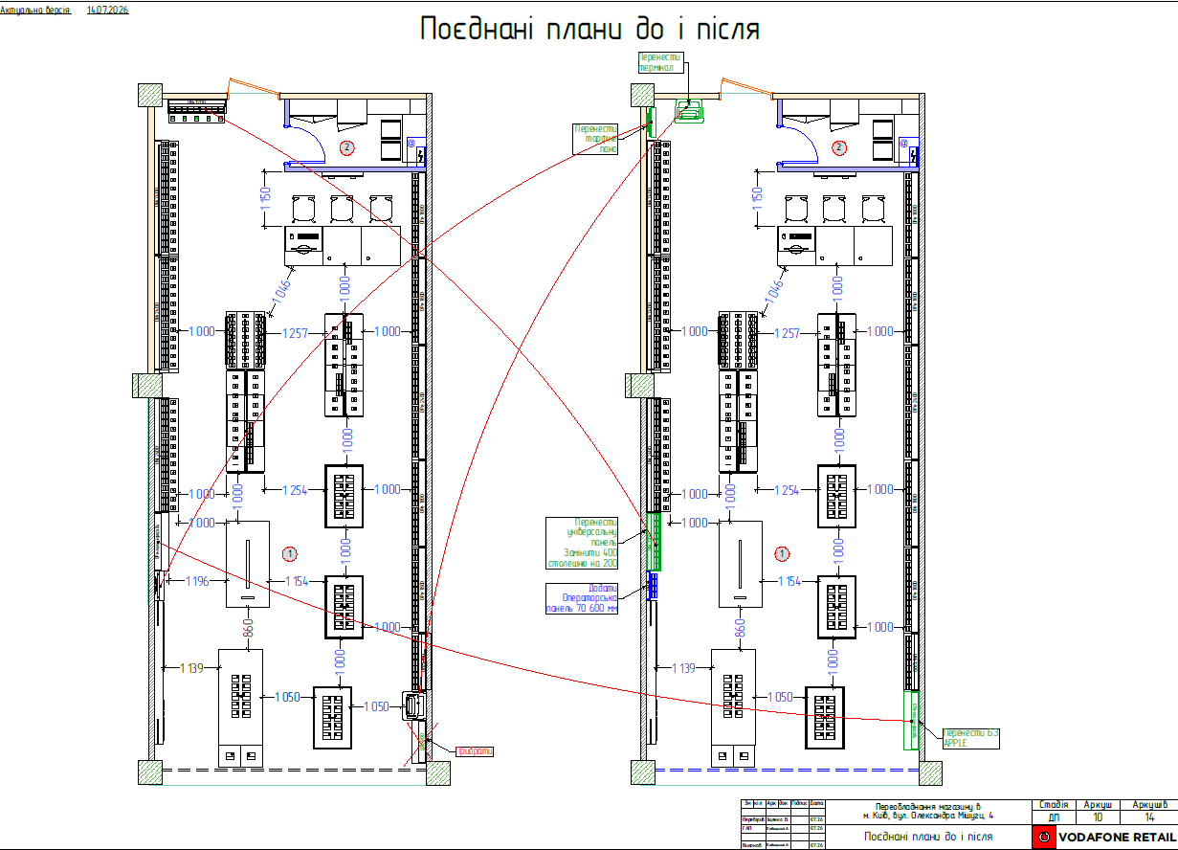
№ п/п | Найменування робіт | Од. вим. | Об"єм на одиницю виміру | Ціна за одиницю виміру (без ПДВ), грн. | Вартість всього (без ПДВ), грн. | Найменування матеріалів | Один. вим. | Кількість матеріалів на Об'єм робіт | Ціна за одиницю виміру (без ПДВ), грн. | Вартість всього (без ПДВ), грн.
 | Демонтаж обладнання
1 | Відключення від мережі/від мережі (220V) столу, бренд-зони, стелажів з урахуванням ізоляції | посл | 4.00 | 50.00 | 200.00
2 | Демонтаж настінних панелей 1200 висота 2400 з переміщенням по залу | шт. | 2.00 | 400.00 | 800.00 | Стретч-плівка 17 мкм 50 см 0,77 кг | шт | 1.00 | 192.50 | 192.50
3 | переміщення IBOX по торговому залу | шт. | 1.00 | 200.00 | 200.00 | Гофрокартон 2-х шаровий v2 1,05х10 м 10,5 кв.м | рул | 1 | 220 | 220.00
4 | Демонтаж лайт боксу 630*1220сна кронштейны з переміщенням по залу | шт. | 1.00 | 300.00 | 300.00 | Клейка стрічка 45 мм 200 м 40 мкм | шт | 1 | 105 | 105.00
5 | Пакування меблів (панелі,столи,шафи,сейф іт.д.) | шт. | 1.00 | 100.00 | 100.00
6
7 | ІТОГО ВАРТІСТЬ ДЕМОНТАЖНИХ РОБІТ, грн.( без ПДВ): |  |  |  | 1,600.00 | ІТОГО ВАРТІСТЬ МАТЕРІАЛІВ, грн. ( без ПДВ): |  |  |  | 517.50
8 | Монтажні роботи
9 | Шпаклювання існуючих перегородок і стін, ( грунтування, шпаклювання фініш) | м2 | 0.50 | 200.00 | 100.00 | Шпаклівка Sniezka ACRYL-PUTZ FS20 1,5 кг | шт | 1.00 | 120.00 | 120.00
10 | Фарбування стін пiдготовлених пiд фарбування за 2 рази (знепилення, фарбування) | м2 | 6.00 | 250.00 | 1,500.00 | Фарба інтер'єрна акрилова Aura Luxpro RAL 7047 | кг | 2.50 | 400.00 | 1,000.00
11 |  |  |  |  |  | СТ 17/1 Глибокопроникаюча грунтовка | л | 0.65 | 95.00 | 61.75
12 | Підключення до мережі/до мережі (220V) столу, бренд-зони, стелажів | посл. | 4.00 | 100.00 | 400.00 |  |  |  |  | -
13 | Монтаж настінних панелей 1200 висота 2400 | шт. | 2.00 | 400.00 | 800.00 | Дюбель для гіпсокартону Molly Expert Fix 5x65 мм 10 шт. | пач | 2.00 | 84.17 | 168.34
14 | Монтаж лайт боксу 630*1220сна кронштейны | шт. | 1.00 | 500.00 | 500.00
15
16
17 | ІТОГО ВАРТІСТЬ ПАКУВАЛЬНИХ РОБІТ грн.( без ПДВ): |  |  |  | 3,300.00 | ІТОГО ВАРТІСТЬ МАТЕРІАЛІВ, грн. ( без ПДВ): |  |  |  | 1,350.09
18 | Інші роботи
19 | Навантаження/розвантаження (послуги вантажників) | чол./год. | 1.00 | 350.00 | 350.00 | Мішок господарський 55х83 (40 г) | шт | 1.00 | 10.00 | 10.00
20 | послуги з вивезення меблів ( на склад м. Київ вул Зрошувальна 5) по києву | посл | 1.00 | 1500.00 | 1,500.00
21 | ІТОГО ВАРТІСТЬ інші роботи грн (без ПДВ) |  |  |  | 1,850.00 | ІТОГО ВАРТІСТЬ МАТЕРІАЛІВ "Інші роботи", грн.( без ПДВ): |  |  |  | 10.00
22 | ВСЬОГО ВАРТІСТЬ РОБІТ, грн.( без ПДВ): |  |  |  | 6,750.00 | ВСЬОГО ВАРТІСТЬ МАТЕРІАЛІВ, грн. (без ПДВ): |  |  |  | 1,877.59
23 |  |  |  |  |  | Вартість доставлення матеріалів | 5% |  |  | 93.88
24 |  |  |  |  |  | ВСЬОГО вартість матеріалів, грн. (без ПДВ) |  |  |  | 1,971.47
25 | ВСЬОГО вартість робіт, грн.( без ПДВ) |  |  |  | 6,750.00 | ВСЬОГО ПО Кошторису без ПДВ, ГРН.: |  |  |  | 8,721.47
26 |  |  |  |  |  | ПДВ, ГРН.: |  |  |  | 1,744.29
27 |  |  |  |  |  | ВСЬОГО ПО Кошторису з ПДВ, ГРН.: |  |  |  | 10,465.76

Дніпро вул. Нижньодніпровська
 | зведена таблиця
Регіон: | Дніпро
Назва об’єкту: | Магазин Vodafone V361 |  | Адреса об’єкту: м. Дніпро вул. Нижньодніпровська 17
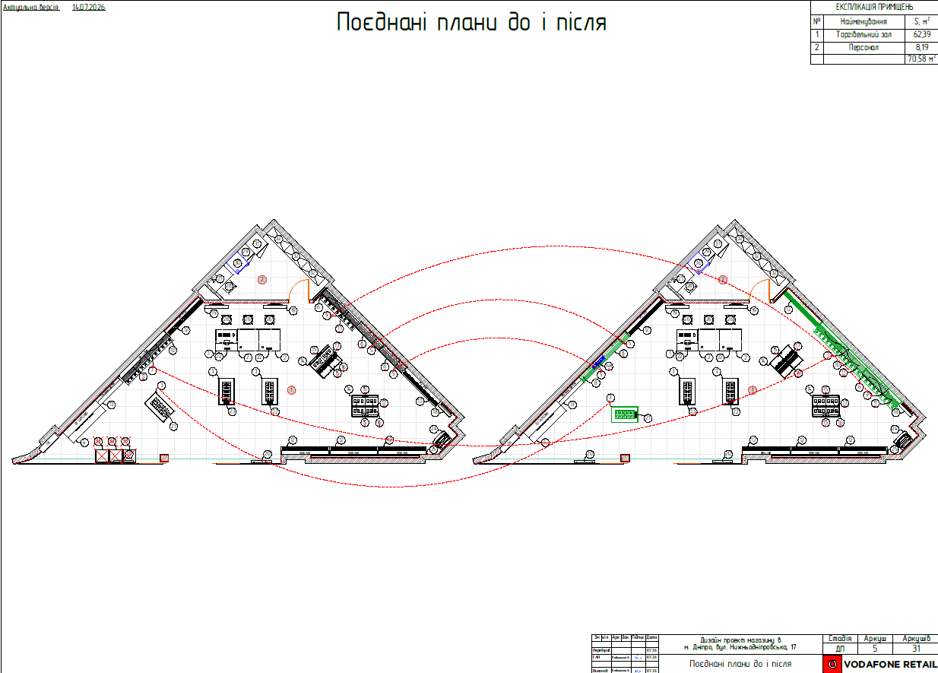
№ п/п | Найменування видів робіт | Вартість робіт (без врахування податків) |  |  |  | Найменування матеріалів, обладнання | Вартість матеріалів (без врахування податків)
 |  | Од. вим. | К-ть | Ціна одиниці | Сума |  | Од. вим. | К-ть | Ціна одиниці | Сума
1 | Демонтаж та переміщення по залу настінних панелей, секція від 1800 до 2400 м (включно) (шт) | шт | 3 | 500.00 | 1500.00 | Дюбель для гіпсокартону Molly Expert Fix 5x65 мм 10 шт. | пач | 3 | 84.17 | 252.51
2 | Демонтаж та переміщення по залу настінних панелей 1200 висота 2400 | шт | 2 | 400.00 | 800.00
3 | Відключення від мережі/від мережі (220V) столу, бренд-зони, стелажів з урахуванням ізоляції | шт | 4 | 50.00 | 200.00
4 | Монтаж настінних панелей 1200 висота 2400мм | шт | 2 | 400.00 | 800.00
5 | Монтаж настінних панелей, секція від 1800 до 2400 м (включно) (шт) | шт | 3 | 500.00 | 1500.00
6 | Підключення до мережі/до мережі (220V) столу, бренд-зони, стелажів | шт | 4 | 100.00 | 400.00
7 | Пакування меблів (столешні 1200*200- 3шт, подіум 500*500*500- 3шт) | шт. | 6 | 100.00 | 600.00 | Стретч-плівка 17 мкм 50 см 0,77 кг | шт | 1 | 192.50 | 192.50
8 |  |  |  |  |  | Гофрокартон 2-х шаровий v2 1,05х10 м 10,5 кв.м | рул | 1 | 220.00 | 220.00
9 |  |  |  |  |  | Клейка стрічка 45 мм 200 м 40 мкм | шт | 1 | 105 | 105.00
10
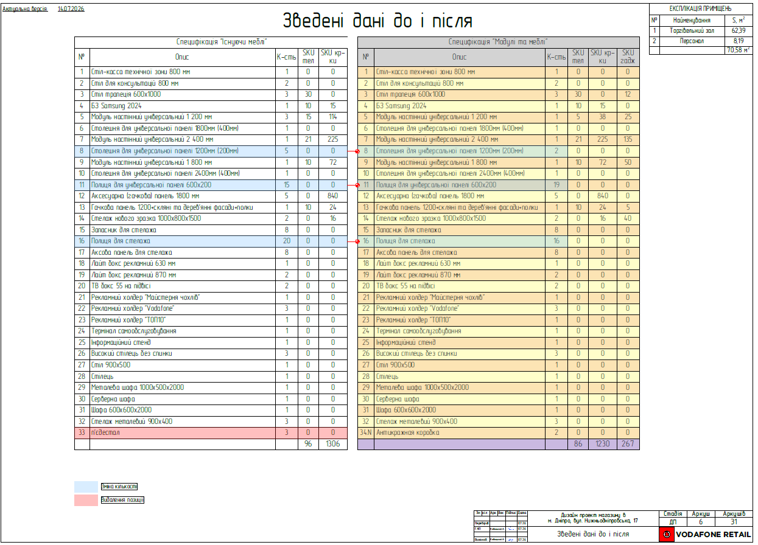
11 | ВСЬОГО ВАРТІСТЬ РОБІТ, грн.( без ПДВ): |  |  |  | 5,800.00 | ВСЬОГО ВАРТІСТЬ МАТЕРІАЛІВ, грн. (без ПДВ): |  |  |  | 770.01
12 |  |  |  |  |  | Вартість доставлення матеріалів | 5% |  |  | 38.50
13 |  |  |  |  |  | ВСЬОГО вартість матеріалів, грн. (без ПДВ) |  |  |  | 808.51
14 | ВСЬОГО вартість робіт, грн.( без ПДВ) |  |  |  | 5,800.00 | ВСЬОГО ПО Кошторису без ПДВ, ГРН.: |  |  |  | 6,608.51
15 |  |  |  |  |  | ПДВ, ГРН.: |  |  |  | 1,321.70
16 |  |  |  |  |  | ВСЬОГО ПО Кошторису з ПДВ, ГРН.: |  |  |  | 7,930.21

 | Доставка/вивезення перевізником MEEST (витрати замовника)

Харків Героїв Харькова 274
 | зведена таблиця
Дефектний акт м.Харків, просп.Героїв Харькова 274

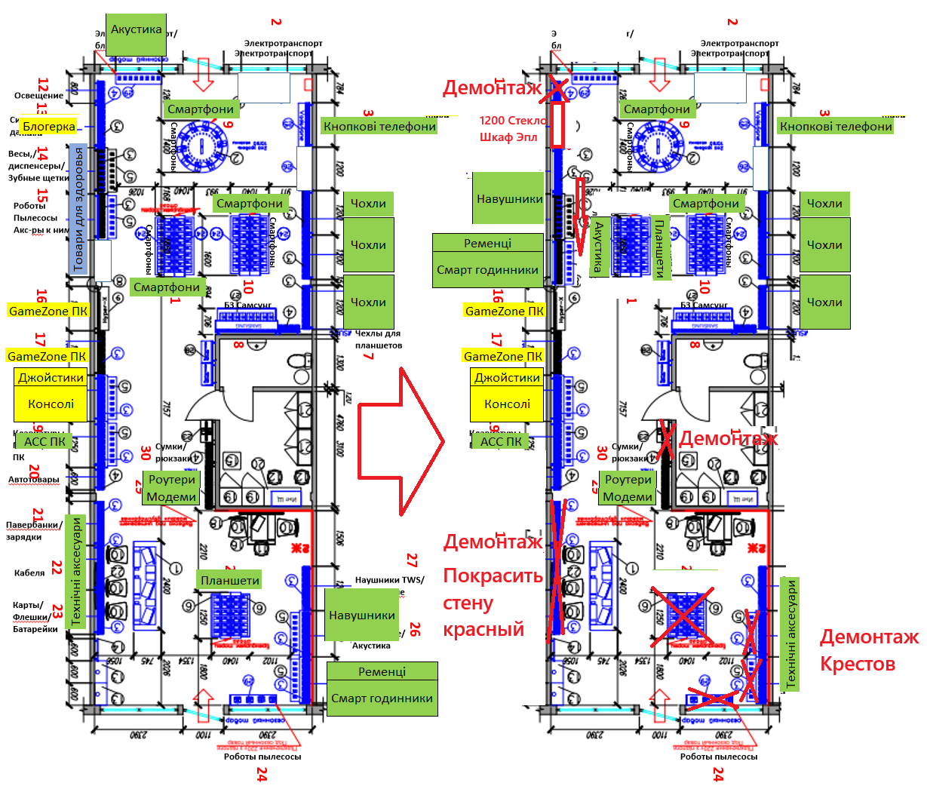
№ з/п | Найменування робіт | Од. вим. | Об"єм на одиницю виміру | Ціна за одиницю виміру (без ПДВ), грн. | Вартість всього (без ПДВ), грн. | Найменування матеріалів | Один. вим. | Кількість матеріалів на Об'єм робіт | Ціна за одиницю виміру (без ПДВ), грн. | Вартість всього (без ПДВ), грн.
 | Демонтаж обладнання
1 | Відключення від мережі/від мережі (220V) столу, бренд-зони, стелажів з урахуванням ізоляції | шт. | 7.00 | 50.00 | 350.00
2 | Демонтаж ТВ (32-60 дюймір) на кронштейнах зі стіни (без демонтажу кронштейну) | шт. | 1.00 | 150.00 | 150.00
3 |  |  |  |  |  | Стретс 17мік*50см вага нетто 2,346 (+/-2%)кг макс. Довж палетування 600м.п | шт | 2.00 | 510.00 | 1,020.00
4 | Демонтаж настінних панелей ширина 600/1200 висота 2200 | шт. | 9.00 | 200.00 | 1,800.00 | Гофрокартон 2-х шаровий v2 1,05х10 м 10,5 кв.м | рул | 2.00 | 220 | 440.00
5 | Пакування меблів (панелі,столи,шафи,сейф іт.д.) | шт. | 14.00 | 100.00 | 1,400.00 | Клейка стрічка 45 мм 200 м 40 мкм | шт | 1.00 | 105 | 105.00
6
7 | ІТОГО ВАРТІСТЬ ДЕМОНТАЖНИХ РОБІТ, грн. (без ПДВ): |  |  |  | 3,700.00 | ІТОГО ВАРТІСТЬ МАТЕРІАЛІВ, грн. (без ПДВ): |  |  |  | 1,565.00
8 | Монтажні роботи
9 | Шпаклювання існуючих перегородок і стін, (грунтування, шпаклювання фініш) | м2 | 2.00 | 200.00 | 400.00 | Шпаклівка Sniezka ACRYL-PUTZ FS20 1,5 кг | шт | 1.00 | 120.00 | 120.00
10 | Фарбування стін пiдготовлених пiд фарбування за 2 рази (знепилення, фарбування) | м2 | 25.50 | 250.00 | 6,375.00 | Краска акрилатная водоэмульсионная Aura® Luxpro 7 2,5 л RAL 9010 | шт | 1.00 | 895.83 | 895.83
11 |  |  |  |  |  | Краска интерьерная акрилатная Aura® Luxpro Silkematt шелковистый мат RAL 3020 2,25 л | шт | 2.00 | 1,536.67 | 3,073.34
12 |  |  |  |  |  | СТ 17/1 Глибокопроникаюча грунтовка | л | 2.55 | 95.00 | 242.25
13 | Монтаж ТВ (32-60 дюймір) на кронштейни до стіни | шт. | 1.00 | 250.00 | 250.00
14 | Монтаж настінних панелей ширина 600/1200 висота 2200 | шт. | 4.00 | 300.00 | 1,200.00
15 | Підключення до мережі/від мережі (220V) столу, бренд-зони, стелажів з урахуванням ізоляції | посл | 2.00 | 100.00 | 200.00
16 | ІТОГО ВАРТІСТЬ ПАКУВАЛЬНИХ РОБІТ грн. (без ПДВ): |  |  |  | 8,425.00 | ІТОГО ВАРТІСТЬ МАТЕРІАЛІВ, грн. (без ПДВ): |  |  |  | 4,331.42
17 | Інші роботи
18 | Навантаження/розвантаження (послуги вантажників) | чол./год. | 3.00 | 350.00 | 1,050.00 | Мішок господарський 55х83 (40 г) | шт | 1.00 | 10.00 | 10.00
19
20 | ІТОГО ВАРТІСТЬ інші роботи грн (без ПДВ) |  |  |  | 1,050.00 | ІТОГО ВАРТІСТЬ МАТЕРІАЛІВ "Інші роботи", грн.( без ПДВ): |  |  |  | 10.00
21 | ВСЬОГО ВАРТІСТЬ РОБІТ, грн.( без ПДВ): |  |  |  | 13,175.00 | ВСЬОГО ВАРТІСТЬ МАТЕРІАЛІВ, грн. (без ПДВ): |  |  |  | 5,906.42
22 |  |  |  |  |  | Вартість доставлення матеріалів | 5% |  |  | 295.32
23 |  |  |  |  |  | ВСЬОГО вартість матеріалів, грн. (без ПДВ) |  |  |  | 6,201.74
24 | ВСЬОГО вартість робіт, грн.( без ПДВ) |  |  |  | 13,175.00 | ВСЬОГО ПО Кошторису без ПДВ, ГРН.: |  |  |  | 19,376.74
25 |  |  |  |  |  | ПДВ, ГРН.: |  |  |  | 3,875.35
26 |  |  |  |  |  | ВСЬОГО ПО Кошторису з ПДВ, ГРН.: |  |  |  | 23,252.09

 | Доставка/вивезення перевізником MEEST (витрати замовника)

